成本分析
A | 管材製造程序與成本分析 |  |  |  |  |  |  |  |  |  |  |  |  |  |  | A1 管材製造成本決策分析

 |  | 鋼料 | 高強材 | 鋼胚 | 熱軋鋼板 | 冷軋鋼板 | 連續熱浸鍍鋅 | 連續烤漆 | 冷彎成形 | 銲接 | 加工 | 後熱浸鍍鋅 | 鍍鋁鋅 | 鍍鎂鋁鋅 | 後烤漆 | 成本性 | 速度性 | 結構風險 | 腐蝕性 | 重量 | 比較值 | 排序
 | 成本 | 12 | 1 | 3 | 5 | 3 | 3 | 2 | 3 | 3 | 1 | 10 | 1 | 2 | 5 | 54
 | 工期 |  |  |  | 1 | 1 | 1 | 1 | 5 |  | 1 | 15
1 | 冷彎熱軋鋼管 | 12 |  | 3 | 5 |  |  |  | 3 | 3 | 1 |  |  |  |  | 27 | 6 | 10 | 10 | 10 | 21.3 | 6
2 | 冷彎冷軋鋼管 | 12 |  | 3 | 5 | 3 |  |  | 3 | 3 | 1 |  |  |  |  | 30 | 6 | 10 | 10 | 10 | 22.8 | 7
3 | 冷彎後鍍熱軋鋼管 | 12 |  | 3 | 5 |  |  |  | 3 | 3 | 1 | 10 |  |  |  | 37 | 21 | 8 | 8 | 9 | 29.7 | 8
4 | 冷彎後鍍冷軋鋼管 | 12 |  | 3 | 5 | 3 |  |  | 3 | 3 | 1 | 12 |  |  |  | 42 | 21 | 8 | 7 | 9 | 32 | 9
5 | 冷彎預鍍熱軋鋼管 | 12 |  | 3 | 5 |  | 3 |  | 5 | 3 | 1 |  | 1 |  |  | 33 | 6 | 6 | 5 | 8 | 21.9 | 4
6 | 冷彎預鍍冷軋鋼管 | 12 |  | 3 | 5 | 3 | 3 |  | 5 | 3 | 1 |  | 1 |  |  | 36 | 6 | 6 | 5 | 8 | 23.4 | 5
7 | 冷彎預鍍熱軋鋼管+鎂鋁 | 12 |  | 3 | 6 |  | 3 |  | 5 |  | 1 |  |  | 3 |  | 33 | 6 | 4 | 2 | 6 | 20.5 | 2
8 | 冷彎預鍍冷軋鋼管+鎂鋁 | 12 |  | 3 | 6 | 3 | 3 |  | 5 |  | 1 |  |  | 3 |  | 36 | 6 | 4 | 2 | 6 | 22 | 3
9 | 冷彎預鍍高強熱軋型鋼+鎂鋁 | 12 | 1 | 3 | 6 |  | 3 |  | 3 |  | 2 |  |  | 3 |  | 33 | 6 | 3 | 1 | 5 | 19.9 | 1
10 | 冷彎預鍍高強冷軋型鋼+鎂鋁 | 12 | 1 | 3 | 6 | 3 | 3 |  | 3 |  | 2 |  |  | 3 |  | 36 | 6 | 3 | 1 | 5 | 21.4 | 2
 |  |  |  |  |  |  |  |  |  |  |  |  |  |  | 權重 | 50% | 30% | 30% | 20% | 10%
 |  | =倫敦廢鋼+1
B | 型材製造程序與成本分析
 | NTD元/KG | 鋼料 | 高強 | 鋼胚 | 熱軋鋼板 | 冷軋鋼板 | 連續熱浸鍍鋅 | 連續烤漆 | 冷彎成形 | 銲接 | 加工 | 後熱浸鍍鋅 | 鍍鋁鋅 | 鍍鎂鋁鋅 | 後烤漆 | 成本性 | 速度性 | 結構性 | 耐蝕性 | 輕量化
 | 成本 | 12 |  | 3 | 5 | 3 | 3 | 2 | 3 |  |  | 10 |  | 2 | 5 | 48
 | 工期 |  |  |  | 1 | 1 | 1 | 1 | 5 |  |  | 15
1 | 熱軋型鋼 | 12 |  | 3 | 5 |  |  |  |  | 5 | 5 | 10 |  |  |  | 40 | 21 | 12 | 6 | 20
2 | 冷彎熱軋型鋼 | 12 |  | 3 | 5 |  |  |  | 3 | 5 | 5 | 10 |  |  |  | 43 | 6 | 10 | 1 | 20
3 | 冷彎後鍍熱軋型鋼 | 12 |  | 3 | 5 |  |  |  | 3 |  |  | 10 |  |  |  | 33 | 21 | 12 | 6 | 20
4 | 冷彎後鍍冷軋型鋼 | 12 |  | 3 | 5 | 3 |  |  | 3 |  |  | 12 |  |  |  | 38 | 21 | 13 | 8 | 18
5 | 冷彎預鍍熱軋型鋼 | 12 |  | 3 | 5 |  | 3 |  | 5 |  |  |  | 1 |  |  | 29 | 6 | 15 | 10 | 20
6 | 冷彎預鍍冷軋型鋼 | 12 |  | 3 | 5 | 3 | 3 |  | 5 |  |  |  | 1 |  |  | 32 | 6 | 16 | 12 | 18
7 | 冷彎預鍍熱軋型鋼+鎂鋁 | 12 |  | 3 | 6 |  | 3 |  | 5 |  |  |  |  | 3 |  | 32 | 6 | 18 | 18 | 16
8 | 冷彎預鍍冷軋型鋼+鎂鋁 | 12 |  | 3 | 6 | 3 | 3 |  | 5 |  |  |  |  | 3 |  | 35 | 6 | 20 | 20 | 16
9 | 冷彎預鍍熱軋高強型鋼+鎂鋁 | 12 | 1 | 3 | 6 |  | 3 |  | 3 |  | 2 |  |  | 3 |  | 33 | 6 | 23 | 20 | 14
10 | 冷彎預鍍冷軋高強型鋼+鎂鋁 | 12 | 1 | 3 | 6 | 3 | 3 |  | 3 |  | 2 |  |  | 3 |  | 36 | 6 | 23 | 20 | 14

C | 各型溫室製造成本分析

C1 | 簡易溫室
 |  | 簡圓頂 | 加肋頂 | 跨距 | 連棟 | 連棟 | 雙連 | 三連 | 肩高 | 長距 | 圓拱距 | 加強材 | 加強膜
 | 簡易溫室 |  |  |  |  | 1

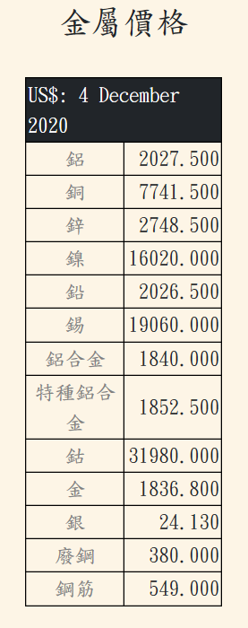
 |  |  |  |  |  |  | 鋼廠價 | 銷售加價 |  |  |  |  | 製造加價 |  |  | 材料價
 | 倫敦廢鋼價 | 380 |  |  |  | 廢鋼價 | 11.02 | 2 |  |  |  |  |  |  |  | 13.02 | NTD/USD | 29
 | 倫敦鋼筋價 | 550 |  |  |  | 鋼筋價 | 15.95 | 2 |  |  |  |  | 2 |  |  | 19.95
 | 倫敦鎳價 | 16020 |  |  |  | 鋼胚價 | 18.02 |  |  |  |  |  |  |  |  | 18.02
 | 倫敦鋅價 | 2748 |  |  |  | 熱軋板 | 21.02 |  |  |  |  |  |  |  |  | 21.02
 | 倫敦鋁價 | 2027 |  |  |  | 冷軋板 |  |  |  |  |  |  |  |  |  | 0
 |  |  |  |  |  | 熱軋鍍鋅 |  |  |  |  |  |  |  |  |  | 0
 |  |  |  |  |  | 冷軋鍍鋅 |  |  |  |  |  |  |  |  |  | 0
 |  |  |  |  |  | 冷彎製管 |  |  |  |  |  |  |  |  |  | 0
 |  |  |  |  |  | 冷彎型鋼 |  |  |  |  |  |  |  |  |  | 0
 |  |  |  |  |  | 熱軋型鋼 |  |  |  |  |  |  |  |  |  | 0

 | 廢鋼 | 鋼胚 |  |  | 熱軋鋼板 | 冷軋鋼板 | 鍍鋅鋼板

 |  |  |  |  |  | 熱軋熱浸鍍鋅 | 冷軋熱浸鍍鋅

 |  |  |  |  |  |  |  | 預鍍熱軋冷彎鋼管

 |  |  |  |  |  |  |  | 預鍍冷軋冷彎鋼管

 |  |  |  |  |  | 冷彎熱軋鋼管 | 後鍍冷彎熱軋鋼管

工作表3
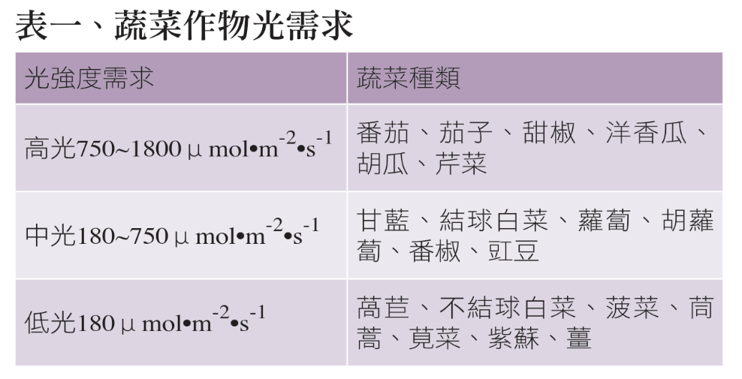
太陽光電溫室好不好？從萵苣栽培看起 | https://agriharvest.tw/archives/18197
蔬菜作物光需求

蔬菜對溫度日照條件的要求 | https://home.gamer.com.tw/creationDetail.php?sn=3381191

